Лист 1
Прайс-лист
МИР ПРЯЖИ

В валюте: руб. (курс 1).
Цены указаны на 07.08.2020

№ | Номенклатура/ Характеристика номенклатуры | Описание | Изображение | Артикул | Цена | Ед. | Остаток | Ссылка на сайт
 | Блок запасной для мелового карандаша ALFA | Блок запасной для мелового карандаша ALFA |  | AF-321 | 90.00 |  |  | Изображение
 | Блок запасной для мелового карандаша ALFA |  |  |  | 90.00 | упак | 10 | Изображение
 | Блок запасной для мелового карандаша ALFA | Блок запасной для мелового карандаша ALFA |  | AF-318 | 90.00 |  |  | Изображение
 | Блок запасной для мелового карандаша ALFA |  |  |  | 90.00 | упак | 10 | Изображение
 | Блок запасной для мелового карандаша ALFA | Блок запасной для мелового карандаша ALFA |  | AF-320 | 90.00 |  |  | Изображение
 | Блок запасной для мелового карандаша ALFA |  |  |  | 90.00 | упак | 13 | Изображение
 | Волшебный мел, белый цв., самоисчезающий | Волшебный мел, белый цв., самоисчезающий |  | 611828 | 199.82 |  |  | Изображение
 | Волшебный мел, белый цв., самоисчезающий |  |  |  | 199.82 | карта | 41 | Изображение
 | Воск в коробочке «Hemline» 228 | Воск в коробочке «Hemline» 228 | 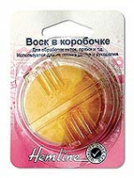 | 228 | 64.81 |  |  | Изображение
 | Воск в коробочке «Hemline» 228 |  |  |  | 64.81 | шт | 5 | Изображение
 | Воск для ниток и молний Gamma® ТВ-050 | Воск для ниток и молний Gamma® ТВ-050 | 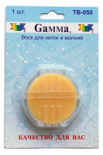 | TB-050 | 54.40 |  |  | Изображение
 | Воск для ниток и молний Gamma® ТВ-050 |  |  |  | 54.40 | шт | 19 | Изображение
 | Ластик для ткани "Hobby&Pro" 891001 | Ластик для ткани "Hobby&Pro" 891001 | 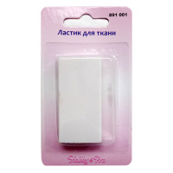 | 7712794 | 175.50 |  |  | Изображение
 | Ластик для ткани "Hobby&Pro" 891001 |  |  |  | 175.50 | упак | 2.8 | Изображение
 | Ластик для ткани, не оставляющий пятен | Ластик для ткани, не оставляющий пятен |  | 291 | 49.05 |  |  | Изображение
 | Ластик для ткани, не оставляющий пятен |  |  |  | 49.05 | шт | 1 | Изображение
 | Мел портновский "пудра" ТС050 "Gamma" | Мел портновский "пудра" ТС050 "Gamma" | 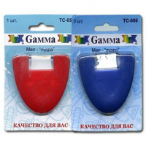 | ТС-050 | 58.48 |  |  | Изображение
 | Мел портновский "пудра" ТС050 "Gamma" |  |  |  | 58.48 | шт | 16 | Изображение
 | Мел портновский в наборе | Мел портновский в наборе | 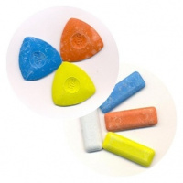 | MH | 59.44 |  |  | Изображение
 | Мел портновский в наборе (0334-6037 3 шт., 68*68*22 мм) |  | 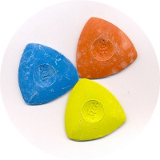 |  | 59.44 | шт | 467 | Изображение
 | Мел портновский восковой "GAMMA" ТС-112 белый 10 шт. | Мел портновский восковой "GAMMA" ТС-112 белый 10 шт. | 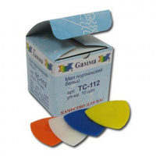 | ТС-112 | 120.00 |  |  | Изображение
 | Мел портновский восковой "GAMMA" ТС-112 белый 10 шт. |  |  |  | 120.00 | упак | 20 | Изображение
 | Мел портновский с точилкой "Gamma" ТС-030 | Мел портновский с точилкой "Gamma" ТС-030 | 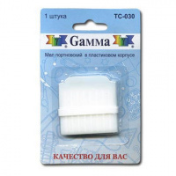 | TC-030 | 38.08 |  |  | Изображение
 | Мел портновский с точилкой "Gamma" ТС-030 |  |  |  | 38.08 | шт | 6 | Изображение
 | Мел портновский сублимирующий "GAMMA" ТС-122 10 шт. | Мел портновский сублимирующий "GAMMA" ТС-122 10 шт. | 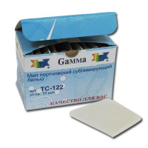 | ТС-122 | 262.50 |  |  | Изображение
 | Мел портновский сублимирующий "GAMMA" ТС-122 10 шт. |  |  |  | 262.50 | упак | 12 | Изображение
 | Мелки "Hemline" 245 для ткани, 4 цвета | Мелки "Hemline" 245 для ткани, 4 цвета |  | 245 | 61.70 |  |  | Изображение
 | Мелки "Hemline" 245 для ткани, 4 цвета |  |  |  | 61.70 | шт | 2 | Изображение
 | Мелки cамоисчезающие портновские для ткани, 3 шт «Hemline» 250.V | Мелки cамоисчезающие портновские для ткани, 3 шт «Hemline» 250.V | 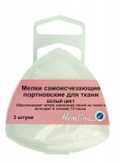 | 250.V | 84.18 |  |  | Изображение
 | Мелки cамоисчезающие портновские для ткани, 3 шт «Hemline» 250.V |  |  |  | 84.18 | шт | 4 | Изображение
 | Меловое колесико "Hemline" 244 | Меловое колесико "Hemline" 244 | 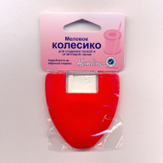 | 244 | 106.15 |  |  | Изображение
 | Меловое колесико "Hemline" 244 |  |  |  | 106.15 | шт | 18 | Изображение
 | Меловое колесико "Мышка", с поверхностью из мягкоого материала и указателем наличия мела, Ergonomic | Меловое колесико "Мышка", с поверхностью из мягкоого материала и указателем наличия мела, Ergonomic Desing |  | 610950 | 297.56 |  |  | Изображение
 | Меловое колесико "Мышка", с поверхностью из мягкоого материала и указателем наличия мела, Ergonomic |  |  |  | 297.56 | шт | 44 | Изображение
 | Меловой порошок в пластиковом контейнере, 2 цвета | Меловой порошок в пластиковом контейнере, 2 цвета | 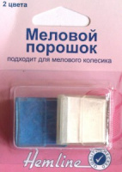 | 244.R | 82.84 |  |  | Изображение
 | Меловой порошок в пластиковом контейнере, 2 цвета |  |  |  | 82.84 | шт | 4 | Изображение
 | Мелок для ткани с точилкой «Hemline» 246 | Мелок для ткани с точилкой «Hemline» 246 | 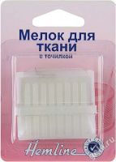 | 246 | 40.56 |  |  | Изображение
 | Мелок для ткани с точилкой «Hemline» 246 |  |  |  | 40.56 | шт | 10 | Изображение
 | Мелок портновский "Hemline" 250, 3 шт. | Мелок портновский "Hemline" 250, 3 шт. | 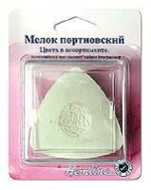 | 250 | 75.40 |  |  | Изображение
 | Мелок портновский "Hemline" 250, 3 шт. |  |  |  | 75.40 | шт | 2 | Изображение
 | Патрон с белым меловым порошком для 610943, 610950, 610955, "Эргономика" | Патрон с белым меловым порошком для 610943, 610950, 610955, "Эргономика" |  | 610956 | 173.87 |  |  | Изображение
 | Патрон с белым меловым порошком для 610943, 610950, 610955, "Эргономика" |  |  |  | 173.87 | шт | 30 | Изображение
 | Портновский мел, диски, 50х50 мм | Портновский мел, диски, 50х50 мм |  | 611812/611816 | 116.78 |  |  | Изображение
 | Портновский мел, диски, 50х50 мм |  |  |  | 116.78 | упак | 48 | Изображение
 | Портновский мел, диски, 50х50 мм белый цв. | Портновский мел, диски, 50х50 мм белый цв. | 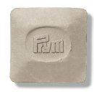 | 611825 | 709.31 |  |  | Изображение
 | Портновский мел, диски, 50х50 мм белый цв. |  |  |  | 709.31 | упак | 16 | Изображение

